TC_01
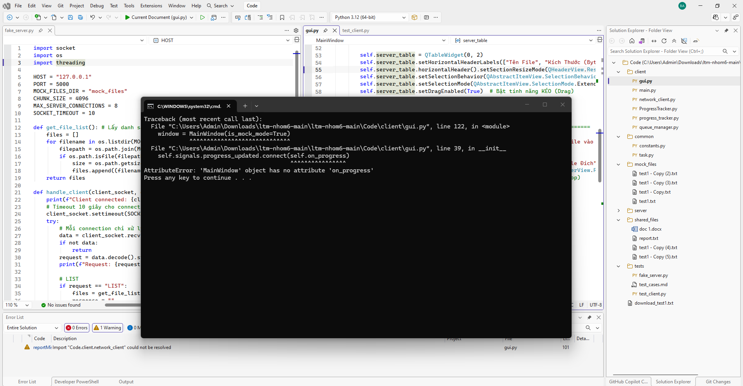
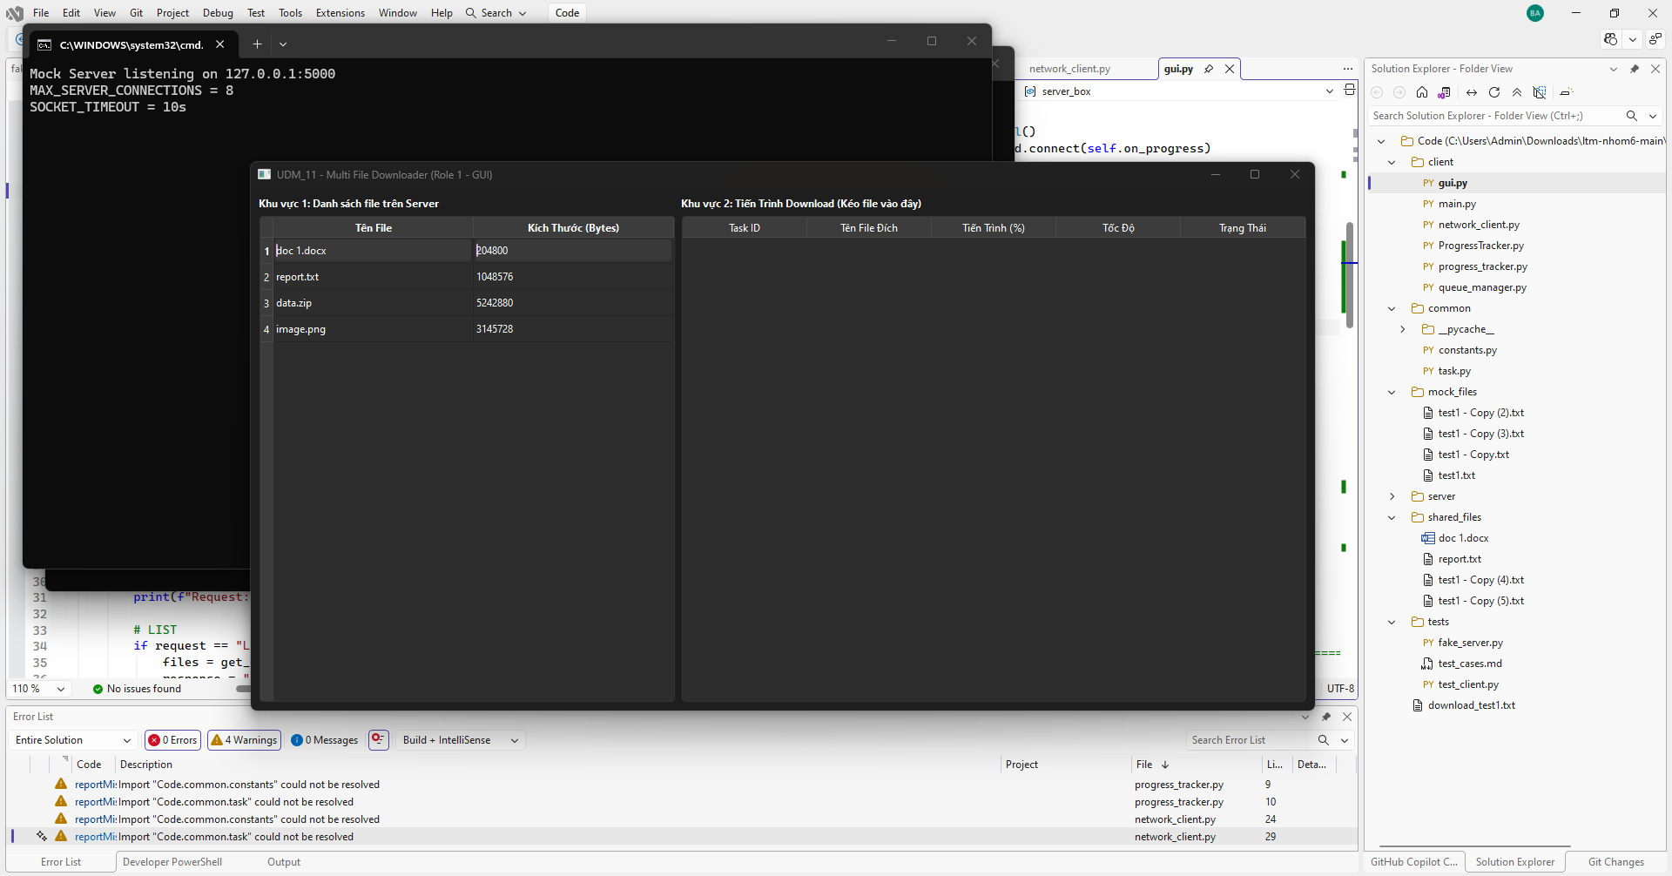
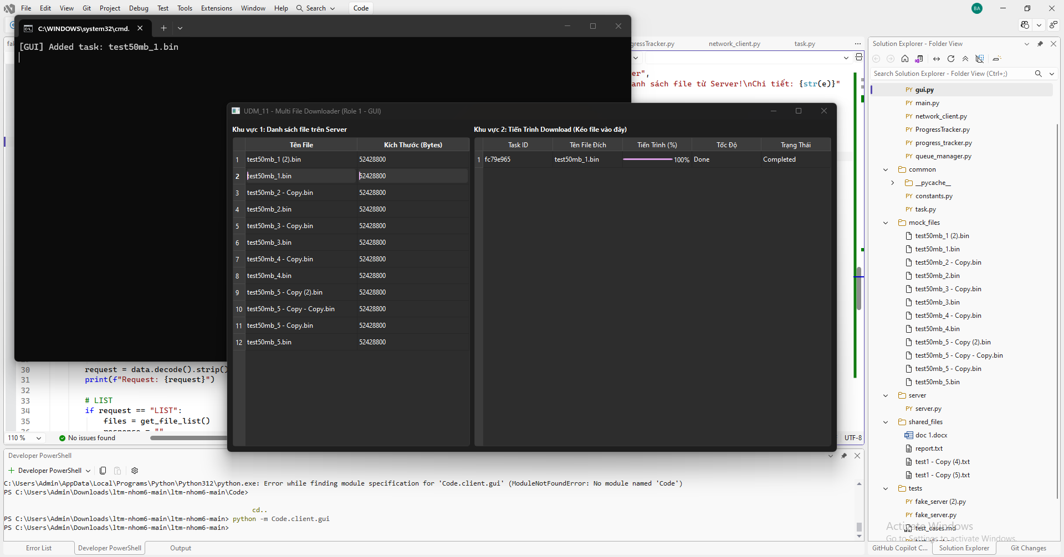
TC_01
Cung cấp mình chứng tại đây.
Minh chứng là hình ảnh code/kết quả chạy test, giao diện hiển thị hoặc log trong hệ thống.

TC_02
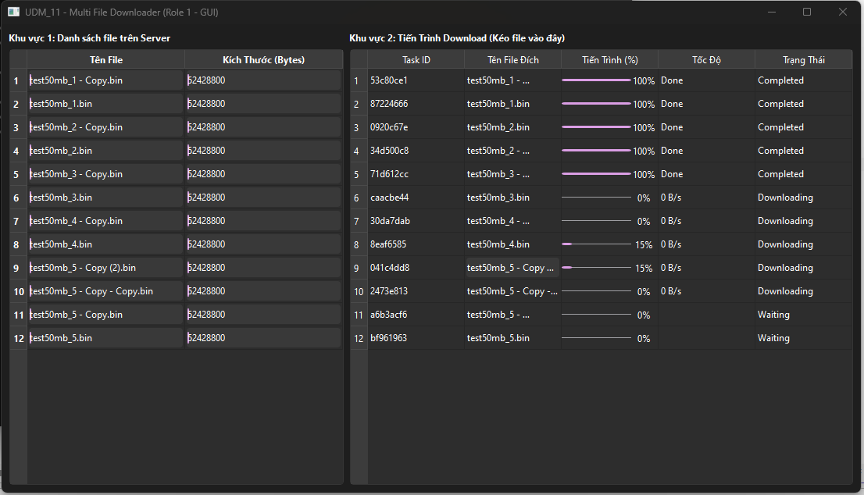
TC_02
Cung cấp mình chứng tại đây.
Minh chứng là hình ảnh code/kết quả chạy test, giao diện hiển thị hoặc log trong hệ thống.

TC_03
TC_03
Cung cấp mình chứng tại đây.
Minh chứng là hình ảnh code/kết quả chạy test, giao diện hiển thị hoặc log trong hệ thống.
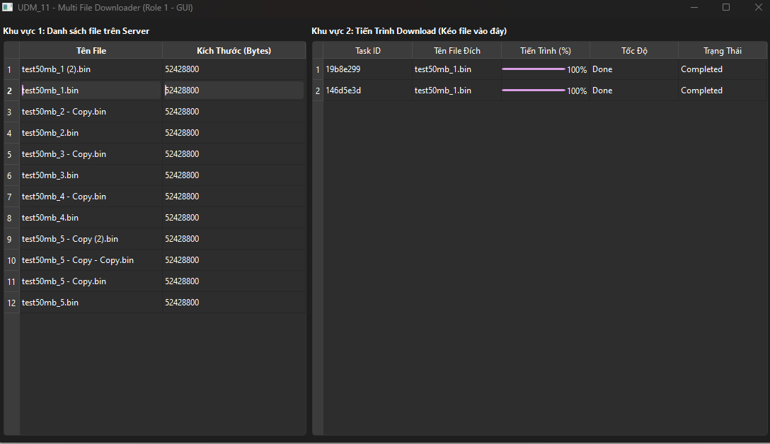

 | Kết quả lỗi

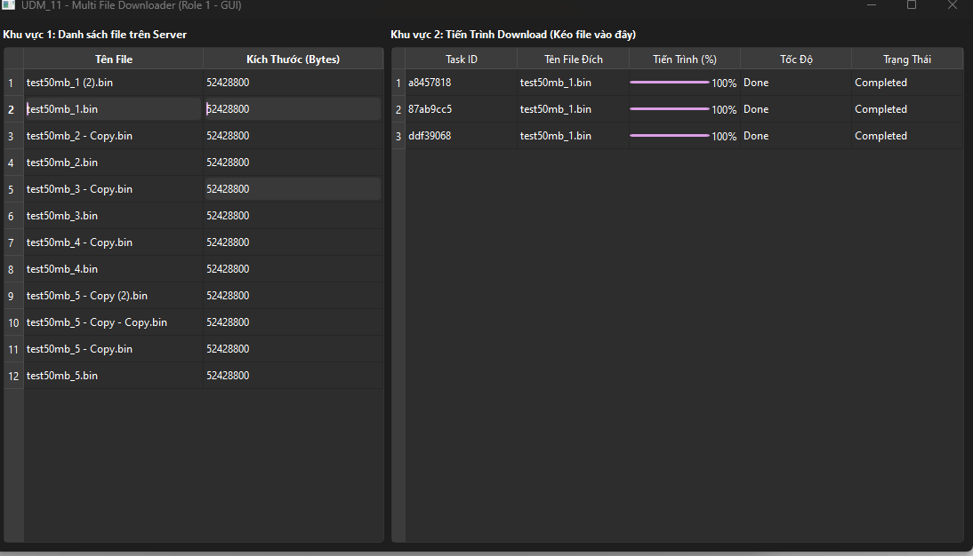

 | Kết quả mong muốn

TC_04
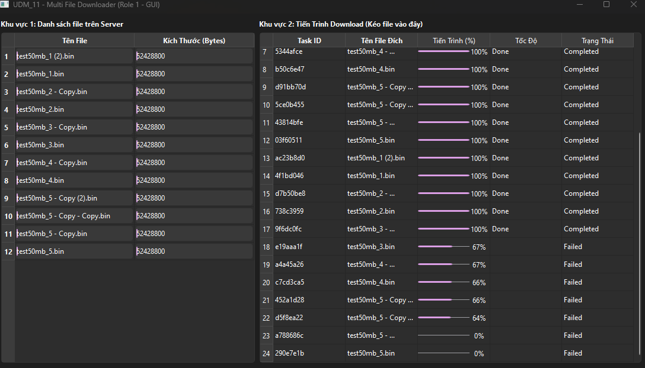
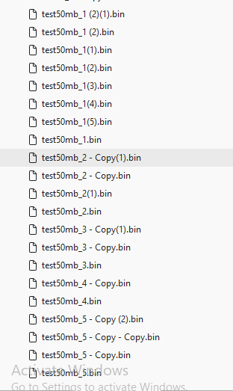
TC_04
Cung cấp mình chứng tại đây.
Minh chứng là hình ảnh code/kết quả chạy test, giao diện hiển thị hoặc log trong hệ thống.

